Graph 14
Graphique 14 - Répartition des bénéficiaires de l'ASE entre actions éducatives et mesures de placement, au 31 décembre 2014 |  |  |  |  |  | RETOUR AU SOMMAIRE

 |  |  | Effectifs | %
Enfants accueillis |  |  | 161,718 | 50%
Dont : | Enfants confiés |  | 145,641 | 45%
 | Dont : | Mesures administratives | 34,189 |  | 10.62%
 |  | Mesures judiciaires | 111,452 |  | 34.61%
 | Placements directs |  | 16,077 | 5%
Actions éducatives |  |  | 160,333 | 50%
Dont : | AED |  | 50,234 | 16%
 | AEMO |  | 110,099 | 34%
Total |  |  | 322,051 | 100%

Champ : France métropolitaine et DOM (Hors Mayotte)
Source : Drees, enquête Aide sociale 2014

Mesures administratives | 34189 | 0.10616020444
Mesures judiciaires | 111452 | 0.34606941137
Placements directs | 16077 | 0.049920664739
AED | 50234 | 0.15598150603
AEMO | 110099 | 0.34186821342

Carte 5
Carte 5 - Part des mesures de placement dans l'ensemble des mesures d'ASE, au 31 décembre 2014 |  |  |  | RETOUR AU SOMMAIRE

Champ : France métropolitaine et DOM (hors Mayotte).
Source : Drees, Enquête Aide sociale 2014 - Indicateurs sociaux départementaux, n°ASE06
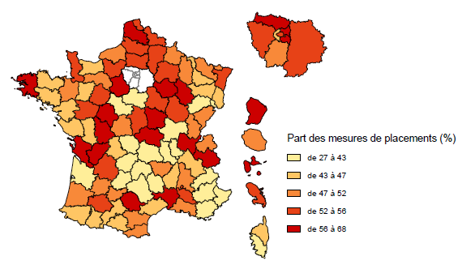
01 | Ain | 59.1%
02 | Aisne | 55.2%
03 | Allier | 56.8%
04 | Alpes de Haute-Provence | 34.9%
05 | Hautes-Alpes | 38.2%
06 | Alpes-Maritimes | 41.9%
07 | Ardèche | 45.8%
08 | Ardennes | 48.6%
09 | Ariège | 43.3%
10 | Aube | 59.1%
11 | Aude | 48.9%
12 | Aveyron | 42.0%
13 | Bouches-du-Rhône | 47.5%
14 | Calvados | 45.0%
15 | Cantal | 28.9%
16 | Charente | 57.9%
17 | Charente-Maritime | 62.3%
18 | Cher | 55.7%
19 | Corrèze | 41.1%
2A | Corse du Sud | 35.0%
2B | Haute-Corse | 46.3%
21 | Côte-d'Or | 52.7%
22 | Côtes-d'Armor | 47.2%
23 | Creuse | 41.0%
24 | Dordogne | 54.2%
25 | Doubs | 48.8%
26 | Drôme | 51.5%
27 | Eure | 53.9%
28 | Eure-et-loir | 55.8% | Lecture : Les départements ont été répartis par quintile.
29 | Finistère | 59.7%
30 | Gard | 65.6%
31 | Haute-Garonne | 43.8%
32 | Gers | 53.9%
33 | Gironde | 42.6%
34 | Hérault | 45.4%
35 | Ille-et-Vilaine | 49.9%
36 | Indre | 49.7%
37 | Indre-et-Loire | 57.1%
38 | Isère | 47.1%
39 | Jura | 49.5%
40 | Landes | 49.7%
41 | Loir-et-Cher | 41.9%
42 | Loire | 41.5%
43 | Haute-Loire | 50.0%
44 | Loire-Atlantique | 46.6%
45 | Loiret | 26.8%
46 | Lot | 43.0%
47 | Lot-et-Garonne | 48.1%
48 | Lozère | 32.5%
49 | Maine-et-Loire | 52.5%
50 | Manche | 53.7%
51 | Marne | 55.1%
52 | Haute-Marne | 65.8%
53 | Mayenne | 46.5%
54 | Meurthe-et-Moselle | 46.8%
55 | Meuse | 48.8%
56 | Morbihan | 44.7%
57 | Moselle | 51.0%
58 | Nièvre | 59.3%
59 | Nord | 53.4%
60 | Oise | 54.3%
61 | Orne | 50.3%
62 | Pas-de-Calais | 61.5%
63 | Puy-de-Dôme | 38.3%
64 | Pyrénées-Atlantiques | 45.9%
65 | Hautes-Pyrénées | 46.2%
66 | Pyrénées-Orientales | 51.3%
67 | Bas-Rhin | 55.5%
68 | Haut-Rhin | 46.4%
69 | Rhône | 40.2%
70 | Haute-Saône | 37.6%
71 | Saône-et-Loire | 43.1%
72 | Sarthe | 51.8%
73 | Savoie | 64.9%
74 | Haute-Savoie | 48.0%
75 | Paris | 55.7%
76 | Seine-Maritime | 50.1%
77 | Seine-et-Marne | 54.8%
78 | Yvelines | 53.7%
79 | Deux-Sèvres | 45.7%
80 | Somme | 51.9%
81 | Tarn | 67.8%
82 | Tarn-et-Garonne | 48.3%
83 | Var | 40.6%
84 | Vaucluse | 53.7%
85 | Vendée | 45.1%
86 | Vienne | 57.1%
87 | Haute-Vienne | 44.5%
88 | Vosges | 46.6%
89 | Yonne | 55.2%
90 | Territoire de Belfort | 41.9%
91 | Essonne | 47.4%
92 | Hauts-de-Seine | 43.7%
93 | Seine-Saint-Denis | 59.5%
94 | Val-de-Marne | 59.9%
95 | Val-d'Oise | 59.0%
971 | Guadeloupe | 60.8%
972 | Martinique | 54.4%
973 | Guyane | 59.2%
974 | Réunion | 47.3%

Carte 6
Carte 6 - Nombre de mesures d'ASE pour 1000 jeunes de 0 à 20 ans au 31 décembre 2014 |  |  |  | RETOUR AU SOMMAIRE

Champ : France métropolitaine et DOM (hors Mayotte).
Sources : Drees, Enquête Aide sociale 2014 ; Insee, Estimations provisoires de population au 1er janvier 2015 (arrêtées fin 2015)- Indicateurs sociaux départementaux, n°ASE06

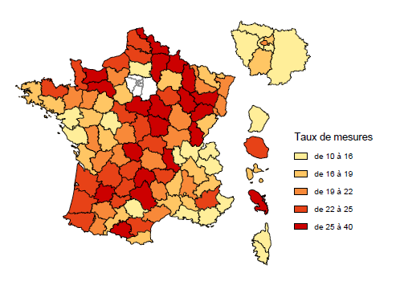
01 | Ain | 12
02 | Aisne | 26
03 | Allier | 24
04 | Alpes de Haute-Provence | 25
05 | Hautes-Alpes | 17
06 | Alpes-Maritimes | 15
07 | Ardèche | 18
08 | Ardennes | 31
09 | Ariège | 27
10 | Aube | 22
11 | Aude | 23
12 | Aveyron | 27
13 | Bouches-du-Rhône | 14
14 | Calvados | 28
15 | Cantal | 28
16 | Charente | 21
17 | Charente-Maritime | 16
18 | Cher | 23
19 | Corrèze | 25
2A | Corse du Sud | 15
2B | Haute-Corse | 12
21 | Côte-d'Or | 20
22 | Côtes-d'Armor | 24
23 | Creuse | 40 | Lecture : Les départements ont été répartis par quintile.
24 | Dordogne | 22
25 | Doubs | 17
26 | Drôme | 19
27 | Eure | 20
28 | Eure-et-loir | 19
29 | Finistère | 19
30 | Gard | 17
31 | Haute-Garonne | 16
32 | Gers | 21
33 | Gironde | 22
34 | Hérault | 19
35 | Ille-et-Vilaine | 20
36 | Indre | 21
37 | Indre-et-Loire | 14
38 | Isère | 17
39 | Jura | 25
40 | Landes | 24
41 | Loir-et-Cher | 24
42 | Loire | 25
43 | Haute-Loire | 22
44 | Loire-Atlantique | 14
45 | Loiret | 28
46 | Lot | 24
47 | Lot-et-Garonne | 25
48 | Lozère | 19
49 | Maine-et-Loire | 17
50 | Manche | 23
51 | Marne | 18
52 | Haute-Marne | 25
53 | Mayenne | 22
54 | Meurthe-et-Moselle | 21
55 | Meuse | 27
56 | Morbihan | 18
57 | Moselle | 17
58 | Nièvre | 33
59 | Nord | 31
60 | Oise | 15
61 | Orne | 29
62 | Pas-de-Calais | 25
63 | Puy-de-Dôme | 20
64 | Pyrénées-Atlantiques | 24
65 | Hautes-Pyrénées | 21
66 | Pyrénées-Orientales | 19
67 | Bas-Rhin | 19
68 | Haut-Rhin | 19
69 | Rhône | 14
70 | Haute-Saône | 34
71 | Saône-et-Loire | 22
72 | Sarthe | 18
73 | Savoie | 15
74 | Haute-Savoie | 10
75 | Paris | 20
76 | Seine-Maritime | 25
77 | Seine-et-Marne | 13
78 | Yvelines | 11
79 | Deux-Sèvres | 21
80 | Somme | 24
81 | Tarn | 15
82 | Tarn-et-Garonne | 22
83 | Var | 14
84 | Vaucluse | 17
85 | Vendée | 14
86 | Vienne | 18
87 | Haute-Vienne | 20
88 | Vosges | 25
89 | Yonne | 29
90 | Territoire de Belfort | 19
91 | Essonne | 16
92 | Hauts-de-Seine | 14
93 | Seine-Saint-Denis | 16
94 | Val-de-Marne | 11
95 | Val-d'Oise | 10
971 | Guadeloupe | 18
972 | Martinique | 29
973 | Guyane | 15
974 | Réunion | 23

Carte 7
Carte 7 - Nombre de mesures judiciaires de placement pour 1000 jeunes de 0 à 20 ans, au 31 décembre 2014 |  |  |  | RETOUR AU SOMMAIRE

Champ : France métropolitaine et DOM (hors Mayotte).
Sources : Drees, Enquête Aide sociale 2014 ; Insee, Estimations provisoires de population au 1er janvier 2015 (arrêtées fin 2015)

01 | Ain | 4.9
02 | Aisne | 11.0
03 | Allier | 10.0
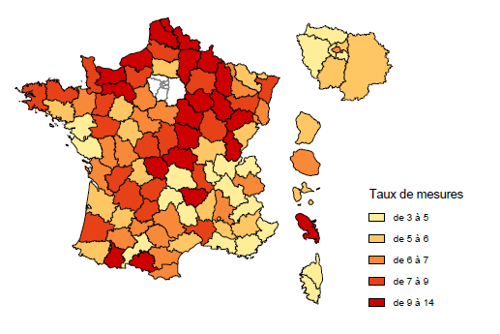
04 | Alpes de Haute-Provence | 5.5
05 | Hautes-Alpes | 3.7
06 | Alpes-Maritimes | 4.0
07 | Ardèche | 5.7
08 | Ardennes | 11.8
09 | Ariège | 8.6
10 | Aube | 9.5
11 | Aude | 6.7
12 | Aveyron | 7.1
13 | Bouches-du-Rhône | 4.6
14 | Calvados | 9.1
15 | Cantal | 4.6
16 | Charente | 7.8
17 | Charente-Maritime | 6.6
18 | Cher | 7.9
19 | Corrèze | 7.2
2A | Corse du Sud | 2.7
2B | Haute-Corse | 3.4
21 | Côte-d'Or | 7.6
22 | Côtes-d'Armor | 8.5
23 | Creuse | 13.9
24 | Dordogne | 7.8
25 | Doubs | 5.9 | Lecture : Les départements ont été répartis par quintile.
26 | Drôme | 6.5
27 | Eure | 7.9
28 | Eure-et-loir | 7.0
29 | Finistère | 7.9
30 | Gard | 8.0
31 | Haute-Garonne | 4.7
32 | Gers | 7.0
33 | Gironde | 5.7
34 | Hérault | 6.1
35 | Ille-et-Vilaine | 7.0
36 | Indre | 8.0
37 | Indre-et-Loire | 6.2
38 | Isère | 4.8
39 | Jura | 9.7
40 | Landes | 8.0
41 | Loir-et-Cher | 6.8
42 | Loire | 7.4
43 | Haute-Loire | 8.9
44 | Loire-Atlantique | 4.6
45 | Loiret | 6.4
46 | Lot | 7.4
47 | Lot-et-Garonne | 6.4
48 | Lozère | 4.7
49 | Maine-et-Loire | 7.3
50 | Manche | 8.1
51 | Marne | 7.5
52 | Haute-Marne | 13.5
53 | Mayenne | 8.4
54 | Meurthe-et-Moselle | 7.0
55 | Meuse | 10.7
56 | Morbihan | 5.4
57 | Moselle | 6.3
58 | Nièvre | 12.8
59 | Nord | 12.0
60 | Oise | 5.1
61 | Orne | 11.1
62 | Pas-de-Calais | 11.3
63 | Puy-de-Dôme | 4.1
64 | Pyrénées-Atlantiques | 6.1
65 | Hautes-Pyrénées | 8.7
66 | Pyrénées-Orientales | 6.7
67 | Bas-Rhin | 7.8
68 | Haut-Rhin | 6.5
69 | Rhône | 3.6
70 | Haute-Saône | 9.7
71 | Saône-et-Loire | 6.2
72 | Sarthe | 6.3
73 | Savoie | 6.5
74 | Haute-Savoie | 3.5
75 | Paris | 6.4
76 | Seine-Maritime | 9.4
77 | Seine-et-Marne | 5.0
78 | Yvelines | 3.8
79 | Deux-Sèvres | 6.6
80 | Somme | 7.8
81 | Tarn | 6.5
82 | Tarn-et-Garonne | 7.0
83 | Var | 3.7
84 | Vaucluse | 5.9
85 | Vendée | 4.5
86 | Vienne | 6.8
87 | Haute-Vienne | 5.9
88 | Vosges | 7.9
89 | Yonne | 12.3
90 | Territoire de Belfort | 6.7
91 | Essonne | 5.0
92 | Hauts-de-Seine | 3.8
93 | Seine-Saint-Denis | 5.9
94 | Val-de-Marne | 4.4
95 | Val-d'Oise | 4.3
971 | Guadeloupe | 5.7
972 | Martinique | 10.2
973 | Guyane | 5.9
974 | Réunion | 6.9

Graph 17
Graphique 17 - Répartition des enfants confiés à l'ASE par mode d'hébergement, au 31 décembre 2014 |  |  | RETOUR AU SOMMAIRE

 | Effectifs | %
Familles d'accueil | 75,190 | 51.6%
Etablissements | 54,637 | 37.5%
Adolescents et jeunes majeurs autonomes | 5,938 | 4.1%
Autres modes d'hébergement | 9,876 | 6.8%
TOTAL | 145,641 | 100.0%

Champ : France métropolitaine et DOM (hors Mayotte).
Source : Drees, Enquête Aide sociale 2014

Graph 18
Graphique 18 - Répartition par tranches d'âges et mode d'hébergement principal, au 31 décembre 2014 |  |  |  |  |  |  | RETOUR AU SOMMAIRE

 | Familles d'accueil | Établissements | Adolescents et jeunes majeurs autonomes | Autres **
0 à 2 ans | 63% | 27% |  | 10%
3 à 5 ans | 74% | 21% |  | 5%
6 à 10 ans | 66% | 29% |  | 5%
11 à 15 ans | 54% | 39% | 1% | 6%
16 à 17 ans | 36% | 50% | 6% | 8%
18 ans et plus | 26% | 43% | 22% | 9%
Première partie du graphique : Répartition par tranches d'âge du mode d'hébergement principal *

 | Familles d'accueil | Établissements | Adolescents et jeunes majeurs autonomes | Autres ** | Total
TOTAL (sur 83 départements ayant renseigné ce champ de l'enquête) | 52% | 37% | 4% | 7% | 100%
0 à 2 ans | 63% | 27% |  | 10% | 100%
3 à 5 ans | 74% | 21% |  | 5% | 100%
6 à 10 ans | 66% | 29% |  | 5% | 100%
11 à 15 ans | 54% | 39% | 1% | 6% | 100%
16 à 17 ans | 36% | 50% | 6% | 8% | 100%
18 ans et plus | 26% | 43% | 22% | 9% | 100%
* sur la base de 83 départements ayant renseigné ce champ de l'enquête, correspondant à 85% des enfants confiés
** Autres: Internats scolaires, placement auprès d'un tiers digne de confiance, attente de lieu d'accueil, villages d'enfants, placement chez la future famille adoptante,…
Champ : France métropolitaine et DOM (hors Mayotte).
 | 0 à 2 ans | 3 à 5 ans | 6 à 10 ans | 11 à 15 ans | 16 à 17 ans | 18 ans et plus
Familles d'accueil | 7% | 12% | 27% | 34% | 13% | 7%
Établissements | 4% | 5% | 16% | 34% | 26% | 15%
Adolescents et jeunes majeurs autonomes |  |  |  | 4% | 27% | 69%
Autres ** | 9% | 6% | 16% | 28% | 24% | 17%
Source : Drees, Enquête Aide sociale 2014

Deuxième partie du graphique : Répartition par mode de placement principal des enfants confiés selon leur tranche d'âge

TOTAL (sur 83 départements ayant renseigné ce champ de l'enquête) | 0 à 2 ans | 3 à 5 ans | 6 à 10 ans | 11 à 15 ans | 16 à 17 ans | 18 ans et plus | Total
Familles d'accueil | 7% | 12% | 27% | 34% | 13% | 7% | 100%
Établissements | 4% | 5% | 16% | 34% | 26% | 15% | 100%
Adolescents et jeunes majeurs autonomes |  |  |  | 4% | 27% | 69% | 100%
Autres ** | 9% | 6% | 16% | 28% | 24% | 17% | 100%
Total | 5% | 9% | 21% | 32% | 20% | 13% | 100%
* sur la base de 83 départements ayant renseigné ce champ de l'enquête, soit 85% des enfants confiés
** Autres: Internats scolaires, placement auprès d'un tiers digne de confiance, attente de lieu d'accueil, villages d'enfants, placement chez la future famille adoptante,…
Champ : France métropolitaine et DOM (hors Mayotte).
Source : Drees, Enquête Aide sociale 2014

Carte 8
Carte 8 - Part des placements en famille d'accueil parmi les enfants confiés, au 31 décembre 2014 |  |  |  | RETOUR AU SOMMAIRE

Champ : France métropolitaine et DOM (hors Mayotte).
Source : Drees, Enquête Aide sociale 2014

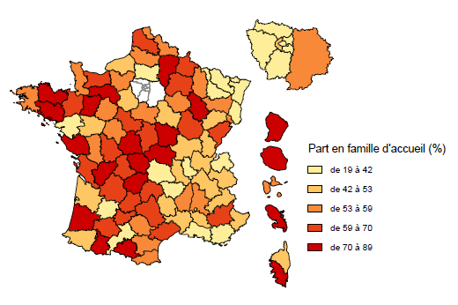
01 | Ain | 47%
02 | Aisne | 76%
03 | Allier | 71%
04 | Alpes de Haute-Provence | 60%
05 | Hautes-Alpes | 44%
06 | Alpes-Maritimes | 42%
07 | Ardèche | 58%
08 | Ardennes | 64%
09 | Ariège | 87%
10 | Aube | 54%
11 | Aude | 59%
12 | Aveyron | 68%
13 | Bouches-du-Rhône | 27%
14 | Calvados | 64%
15 | Cantal | 64%
16 | Charente | 78%
17 | Charente-Maritime | 59%
18 | Cher | 70%
19 | Corrèze | 85%
2A | Corse du Sud | 89%
2B | Haute-Corse | 44%
21 | Côte-d'Or | 60%
22 | Côtes-d'Armor | 75%
23 | Creuse | 82%
24 | Dordogne | 69% | Lecture : Les départements ont été répartis par quintile.
25 | Doubs | 62%
26 | Drôme | 56%
27 | Eure | 59%
28 | Eure-et-loir | 45%
29 | Finistère | 58%
30 | Gard | 44%
31 | Haute-Garonne | 41%
32 | Gers | 67%
33 | Gironde | 43%
34 | Hérault | 60%
35 | Ille-et-Vilaine | 63%
36 | Indre | 76%
37 | Indre-et-Loire | 53%
38 | Isère | 45%
39 | Jura | 45%
40 | Landes | 74%
41 | Loir-et-Cher | 63%
42 | Loire | 43%
43 | Haute-Loire | 32%
44 | Loire-Atlantique | 40%
45 | Loiret | 54%
46 | Lot | 62%
47 | Lot-et-Garonne | 40%
48 | Lozère | 44%
49 | Maine-et-Loire | 44%
50 | Manche | 53%
51 | Marne | 64%
52 | Haute-Marne | 79%
53 | Mayenne | 77%
54 | Meurthe-et-Moselle | 36%
55 | Meuse | 57%
56 | Morbihan | 79%
57 | Moselle | 19%
58 | Nièvre | 83%
59 | Nord | 57%
60 | Oise | 37%
61 | Orne | 78%
62 | Pas-de-Calais | 65%
63 | Puy-de-Dôme | 40%
64 | Pyrénées-Atlantiques | 47%
65 | Hautes-Pyrénées | 76%
66 | Pyrénées-Orientales | 56%
67 | Bas-Rhin | 32%
68 | Haut-Rhin | 29%
69 | Rhône | 38%
70 | Haute-Saône | 49%
71 | Saône-et-Loire | 50%
72 | Sarthe | 57%
73 | Savoie | 47%
74 | Haute-Savoie | 29%
75 | Paris | 35%
76 | Seine-Maritime | 46%
77 | Seine-et-Marne | 53%
78 | Yvelines | 33%
79 | Deux-Sèvres | 55%
80 | Somme | 59%
81 | Tarn | 55%
82 | Tarn-et-Garonne | 67%
83 | Var | 40%
84 | Vaucluse | 50%
85 | Vendée | 70%
86 | Vienne | 66%
87 | Haute-Vienne | 69%
88 | Vosges | 53%
89 | Yonne | 48%
90 | Territoire de Belfort | 58%
91 | Essonne | 33%
92 | Hauts-de-Seine | 43%
93 | Seine-Saint-Denis | 41%
94 | Val-de-Marne | 27%
95 | Val-d'Oise | 37%
971 | Guadeloupe | 59%
972 | Martinique | 71%
973 | Guyane | 78%
974 | Réunion | 73%

Carte 9
Carte 9 - Part des AEMO dans l'ensemble des mesures éducatives, au 31 décembre 2014 |  |  |  | RETOUR AU SOMMAIRE

Champ : France métropolitaine et DOM (hors Mayotte).
Source : Drees, Enquête Aide sociale 2014

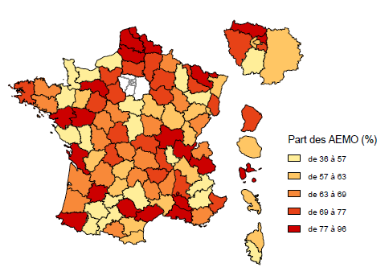
01 | Ain | 79%
02 | Aisne | 69%
03 | Allier | 72%
04 | Alpes de Haute-Provence | 36%
05 | Hautes-Alpes | 51%
06 | Alpes-Maritimes | 73%
07 | Ardèche | 64%
08 | Ardennes | 64%
09 | Ariège | 67%
10 | Aube | 76%
11 | Aude | 60%
12 | Aveyron | 52%
13 | Bouches-du-Rhône | 92%
14 | Calvados | 55%
15 | Cantal | 63%
16 | Charente | 60%
17 | Charente-Maritime | 86%
18 | Cher | 47%
19 | Corrèze | 61%
2A | Corse du Sud | 56%
2B | Haute-Corse | 59%
21 | Côte-d'Or | 60%
22 | Côtes-d'Armor | 63%
23 | Creuse | 68%
24 | Dordogne | 65%
25 | Doubs | 63% | Lecture : Les départements ont été répartis par quintile.
26 | Drôme | 70%
27 | Eure | 71%
28 | Eure-et-loir | 75%
29 | Finistère | 75%
30 | Gard | 61%
31 | Haute-Garonne | 55%
32 | Gers | 50%
33 | Gironde | 67%
34 | Hérault | 82%
35 | Ille-et-Vilaine | 56%
36 | Indre | 72%
37 | Indre-et-Loire | 66%
38 | Isère | 62%
39 | Jura | 60%
40 | Landes | 63%
41 | Loir-et-Cher | 66%
42 | Loire | 75%
43 | Haute-Loire | 74%
44 | Loire-Atlantique | 77%
45 | Loiret | 37%
46 | Lot | 58%
47 | Lot-et-Garonne | 82%
48 | Lozère | 67%
49 | Maine-et-Loire | 79%
50 | Manche | 57%
51 | Marne | 73%
52 | Haute-Marne | 68%
53 | Mayenne | 59%
54 | Meurthe-et-Moselle | 75%
55 | Meuse | 56%
56 | Morbihan | 69%
57 | Moselle | 87%
58 | Nièvre | 68%
59 | Nord | 96%
60 | Oise | 76%
61 | Orne | 78%
62 | Pas-de-Calais | 82%
63 | Puy-de-Dôme | 64%
64 | Pyrénées-Atlantiques | 78%
65 | Hautes-Pyrénées | 47%
66 | Pyrénées-Orientales | 58%
67 | Bas-Rhin | 58%
68 | Haut-Rhin | 75%
69 | Rhône | 55%
70 | Haute-Saône | 62%
71 | Saône-et-Loire | 78%
72 | Sarthe | 76%
73 | Savoie | 79%
74 | Haute-Savoie | 68%
75 | Paris | 58%
76 | Seine-Maritime | 55%
77 | Seine-et-Marne | 59%
78 | Yvelines | 77%
79 | Deux-Sèvres | 49%
80 | Somme | 81%
81 | Tarn | 93%
82 | Tarn-et-Garonne | 50%
83 | Var | 65%
84 | Vaucluse | 83%
85 | Vendée | 54%
86 | Vienne | 63%
87 | Haute-Vienne | 75%
88 | Vosges | 54%
89 | Yonne | 59%
90 | Territoire de Belfort | 61%
91 | Essonne | 57%
92 | Hauts-de-Seine | 58%
93 | Seine-Saint-Denis | 84%
94 | Val-de-Marne | 77%
95 | Val-d'Oise | 88%
971 | Guadeloupe | 79%
972 | Martinique | 62%
973 | Guyane | 70%
974 | Réunion | 61%

Carte 10
Carte 10 - Nombre d'actions éducatives en faveur des mineurs pour 1000 jeunes de moins de 18 ans, au 31 décembre 2014 |  |  |  | RETOUR AU SOMMAIRE

Champ : France métropolitaine et DOM (hors Mayotte).
Source : Drees, Enquête Aide sociale 2014

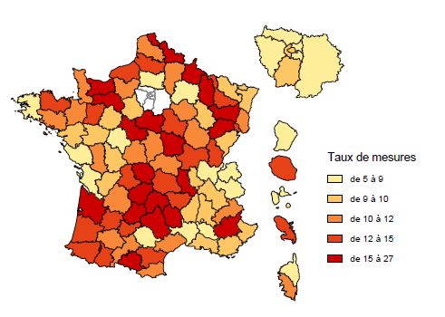
01 | Ain | 5.6
02 | Aisne | 11.8
03 | Allier | 11.8
04 | Alpes de Haute-Provence | 17.9
05 | Hautes-Alpes | 11.8
06 | Alpes-Maritimes | 10.1
07 | Ardèche | 10.0
08 | Ardennes | 17.9
09 | Ariège | 16.2
10 | Aube | 10.6
11 | Aude | 13.5
12 | Aveyron | 15.6
13 | Bouches-du-Rhône | 8.9
14 | Calvados | 18.0
15 | Cantal | 21.1
16 | Charente | 9.5
17 | Charente-Maritime | 7.2
18 | Cher | 11.7
19 | Corrèze | 16.5
2A | Corse du Sud | 10.8
2B | Haute-Corse | 7.4
21 | Côte-d'Or | 10.9
22 | Côtes-d'Armor | 13.9
23 | Creuse | 27.0 | Lecture : Les départements ont été répartis par quintile.
24 | Dordogne | 11.5
25 | Doubs | 10.3
26 | Drôme | 10.3
27 | Eure | 10.4
28 | Eure-et-loir | 9.1
29 | Finistère | 8.7
30 | Gard | 6.5
31 | Haute-Garonne | 10.4
32 | Gers | 10.3
33 | Gironde | 15.0
34 | Hérault | 11.7
35 | Ille-et-Vilaine | 11.4
36 | Indre | 12.1
37 | Indre-et-Loire | 7.1
38 | Isère | 10.1
39 | Jura | 12.9
40 | Landes | 12.8
41 | Loir-et-Cher | 15.4
42 | Loire | 16.8
43 | Haute-Loire | 12.3
44 | Loire-Atlantique | 8.7
45 | Loiret | 19.9
46 | Lot | 15.0
47 | Lot-et-Garonne | 14.5
48 | Lozère | 15.0
49 | Maine-et-Loire | 9.4
50 | Manche | 12.2
51 | Marne | 8.6
52 | Haute-Marne | 9.5
53 | Mayenne | 12.3
54 | Meurthe-et-Moselle | 13.5
55 | Meuse | 15.5
56 | Morbihan | 11.0
57 | Moselle | 9.6
58 | Nièvre | 15.6
59 | Nord | 16.8
60 | Oise | 7.5
61 | Orne | 16.6
62 | Pas-de-Calais | 10.8
63 | Puy-de-Dôme | 14.0
64 | Pyrénées-Atlantiques | 14.7
65 | Hautes-Pyrénées | 13.0
66 | Pyrénées-Orientales | 10.3
67 | Bas-Rhin | 9.7
68 | Haut-Rhin | 11.9
69 | Rhône | 9.5
70 | Haute-Saône | 23.5
71 | Saône-et-Loire | 13.8
72 | Sarthe | 10.0
73 | Savoie | 5.9
74 | Haute-Savoie | 6.1
75 | Paris | 10.2
76 | Seine-Maritime | 14.4
77 | Seine-et-Marne | 6.8
78 | Yvelines | 5.6
79 | Deux-Sèvres | 12.0
80 | Somme | 13.3
81 | Tarn | 5.4
82 | Tarn-et-Garonne | 13.0
83 | Var | 9.3
84 | Vaucluse | 8.7
85 | Vendée | 8.7
86 | Vienne | 9.0
87 | Haute-Vienne | 12.7
88 | Vosges | 15.3
89 | Yonne | 14.9
90 | Territoire de Belfort | 13.1
91 | Essonne | 9.4
92 | Hauts-de-Seine | 9.1
93 | Seine-Saint-Denis | 7.1
94 | Val-de-Marne | 5.1
95 | Val-d'Oise | 4.7
971 | Guadeloupe | 7.8
972 | Martinique | 14.9
973 | Guyane | 6.1
974 | Réunion | 13.6

